行政事業レビューシート
 |  |  |  |  |  |  |  |  |  |  |  |  |  | 事業番号 |  |  |  | 2023 |  |  | - | 厚労 |  |  |  | - | 22 |  |  | - | 0778
 |  |  |  | 令和5年度行政事業レビューシート |  |  |  |  |  |  |  |  |  |  |  |  |  |  |  |  | （ | 厚生労働省 |  |  |  |  |  |  |  |  |  |  |  | ）
事業名 |  |  |  | 重度訪問介護等の利用促進に係る市町村支援事業 |  |  |  |  |  |  |  |  |  |  | 担当部局庁 |  |  |  | 障害保健福祉部 |  |  |  |  |  |  |  |  |  | 作成責任者
事業開始年度 |  |  |  | 平成24年度 |  |  |  |  |  | 事業終了 （予定）年度 |  | 終了予定なし |  |  | 担当課室 |  |  |  | 障害福祉課 |  |  |  |  |  |  |  |  |  | 伊藤 洋平
会計区分 |  |  |  | 一般会計
根拠法令 （具体的な 条項も記載） |  |  |  | - |  |  |  |  |  |  |  |  |  |  | 関係する 計画、通知等 |  |  |  | 重度訪問介護等の利用促進に係る市町村支援事業の実施について（平成24年５月23日障発0523第１号厚生労働省社会・援護局障害保健福祉部長）
政策 |  |  |  | 必要な保健福祉サービスが的確に提供される体制を整備し、障害者の地域における生活を総合的に支援すること（施策大目標１） |  |  |  |  |  |  |  |  |  |  | 主要経費 |  |  |  | その他の事項経費
施策 |  |  |  | Ⅷ－１－１ 障害者の地域生活や就労を総合的に支援すること
政策体系・評価書URL |  |  |  | https://www.mhlw.go.jp/wp/seisaku/hyouka/dl/r04_jizenbunseki/IX-1-1.pdf
事業の目的 （5行程度以内） |  |  |  | 障害福祉サービスのうち、重度訪問介護等の訪問系サービスの利用において、国庫負担基準を超えている市町村のうち、都道府県地域生活支援事業「重度障害者に係る市町村特別支援」（以下「当該事業」という。）の対象外の市町村、及び当該事業の対象となるが当該事業を適用してもなお超過額のある市町村を対象に、一定の財政支援を行うことにより、重度障害者の地域生活を支援することを目的とする。
現状・課題 （5行程度以内） |  |  |  | 重度の障害者を多数抱える小規模な市町村は、訪問系サービスの給付が国庫負担基準を超過すると市町村の費用負担となり、市町村財政に大きな影響を与えることとなるため、市町村の財政負担の軽減を図る必要がある。
事業概要 （5行程度以内） |  |  |  | 「重度障害者に係る市町村特別支援」の対象外の市町村、及び当該事業の対象となるが当該事業を適用してもなお超過額のある市町村を対象に、国庫負担基準を超過した訪問系サービス報酬分について補助を行う。 【実施主体】都道府県
事業概要URL |  |  |  | -
実施方法 |  |  |  | 補助
補助率等 |  |  |  | 国1/2、都道府県1/4、市町村1/4
予算額・ 執行額 （単位:百万円） （インプット） |  |  |  |  |  |  |  |  |  |  | 令和2年度 |  | 令和3年度 |  |  |  |  | 令和4年度 |  |  |  |  | 令和5年度 |  |  |  |  |  |  | 令和6年度要求
 |  |  |  | 予算の状況 |  | 当初予算（A) |  |  |  |  | 893 |  | 893 |  |  |  |  | 1,179 |  |  |  |  | 1,179 |  |  |  |  |  |  | 2,253
 |  |  |  |  |  | 補正予算（B) |  |  |  |  | - |  | - |  |  |  |  | - |  |  |  |  | -
 |  |  |  |  |  |  |  |  |  |  |  |  |  |  |  |  |  |  |  |  |  |  | -
 |  |  |  |  |  |  |  |  |  |  |  |  |  |  |  |  |  |  |  |  |  |  | -
 |  |  |  |  |  |  |  |  |  |  |  |  |  |  |  |  |  |  |  |  |  |  | -
 |  |  |  |  |  |  |  |  |  |  |  |  |  |  |  |  |  |  |  |  |  |  | -
 |  |  |  |  |  |  |  |  |  |  |  |  |  |  |  |  |  |  |  |  |  |  | -
 |  |  |  |  |  | 前年度から繰越し（C) |  |  |  |  | - |  | - |  |  |  |  | - |  |  |  |  | - |  |  |  |  |  |  | -
 |  |  |  |  |  | 翌年度へ繰越し（D) |  |  |  |  | - |  | - |  |  |  |  | - |  |  |  |  | -
 |  |  |  |  |  | 予備費等（E) |  |  |  |  | 287 |  | 430 |  |  |  |  | 524 |  |  |  |  | -
 |  |  |  |  |  | 計(F) =（A)+（B)+（C)+（D)+（E) |  |  |  |  | 1,180 |  | 1,323 |  |  |  |  | 1,703 |  |  |  |  | 1,179 |  |  |  |  |  |  | 2,253
 |  |  |  | 執行額(G) |  |  |  |  |  |  | 1,180 |  | 1,323 |  |  |  |  | 1,703
 |  |  |  | 執行率（％） =(G)/(F) |  |  |  |  |  |  | 100% |  | 100% |  |  |  |  | 100%
 |  |  |  | 当初予算＋補正予算に対する執行額の割合（％） =(G)/｛(A)+(B)｝ |  |  |  |  |  |  | 132% |  | 148% |  |  |  |  | 144%
令和5・6年度 予算内訳 （単位：百万円） |  |  |  | 歳出予算項・目 |  |  |  |  |  |  | 令和5年度当初予算 |  | 令和6年度要求 |  |  |  |  | 主な増減理由（・要望額・予備費）
 |  |  |  | (項) |  |  |  | 障害保健福祉費 |  |  |  |  |  |  |  |  |  | 【要望額】 要望額1075百万円
 |  |  |  |  |  | (目) |  | 障害者総合支援事業費補助金 |  |  | 1,179 |  | 2,253
 |  |  |  |  |  |  |  | その他 |  |  | 0 |  | 0
 |  |  |  | 計（A) |  |  |  |  |  |  | 1,179 |  | 2,253
活動内容① （アクティビティ） |  |  |  | 国庫負担基準を超過した市町村に対し、一定の財政支援を行う。
↓
活動目標及び活動実績① （アウトプット） |  |  |  | 活動目標 |  |  |  |  |  |  | 活動指標 |  |  |  |  | 単位 |  |  | 令和2年度 |  | 令和3年度 |  |  |  | 令和4年度 |  |  |  | 5年度 活動見込 |  |  | 6年度 活動見込
 |  |  |  | 重度訪問介護等の利用促進に係る市町村支援事業の実施 |  |  |  |  |  |  | 補助市町村数 |  |  |  | 活動実績 | 市町村 |  |  | 169 |  | 171 |  |  |  | 181 |  |  |  | - |  |  | -
 |  |  |  |  |  |  |  |  |  |  |  |  |  |  | 当初見込み |  |  |  | - |  | - |  |  |  | - |  |  |  | - |  |  | -

↓ |  | 成果目標①-1の 設定理由 （アウトプット からのつながり） |  | 国庫負担を超過した市町村に対し一定の財政支援を行うことにより、地域生活を送る障害者に対し必要な支援を行えるようにすることができる。
成果目標及び成果実績①-3 （長期アウトカム） |  |  |  | 成果目標 |  |  |  |  |  |  | 定量的な成果指標 |  |  |  |  | 単位 |  |  | 令和2年度 |  | 令和3年度 |  |  |  | 令和4年度 |  |  |  | 目標最終年度
 |  |  |  |  |  |  |  |  |  |  |  |  |  |  |  |  |  |  |  |  |  |  |  |  |  |  |  |  |  |  |  | - | 年度
 |  |  |  | 市町村の財政負担軽減を図り、地域生活を送る障害者に対し必要な支援を行えるようにする。 |  |  |  |  |  |  | － |  |  |  | 成果実績 | - |  |  | - |  | - |  |  |  | - |  |  |  | -
 |  |  |  |  |  |  |  |  |  |  |  |  |  |  | 目標値 | - |  |  | - |  | - |  |  |  | - |  |  |  | -
 |  |  |  |  |  |  |  |  |  |  |  |  |  |  | 達成度 | ％ |  |  | - |  | - |  |  |  | - |  |  |  | -
成果実績及び目標値の根拠として用いた 統計・データ名（出典） /定性的なアウトカムに関する成果実績 |  |  |  | 補助市町村数 令和２年度169市町村、令和３年度171市町村、令和４年度181市町村
アウトカム設定についての説明 |  |  |  | アクティビティ①について定性的なアウトカムを設定している理由
 |  |  |  | 国庫負担基準超過額は、市町村が行う障害者に対する障害福祉サービス（訪問系サービス）の利用に当たっての支給決定により決まるものであることから、定量的な成果目標を示すことはできない。
 |  |  |  | アクティビティ①についてアウトカムが複数設定できない理由
 |  |  |  | 本事業は、国庫負担基準を超過した市町村に対する財政支援であるため、事業実施状況をアウトカムと設定することが妥当であるため。
事業に関連する ＫＰＩが定められている閣議決定等 |  |  | 名称 | -
 |  |  | URL | -
 |  |  | 該当箇所 | -
事業所管部局による点検・改善
点検結果 |  |  |  | 本事業については、当事者等からも強く求められてきた財政的支援を具体的に施策として行うものであることから必要性の高いものであり、市町村の財政力を理由に、重度障害者が地域で生活するために必要な支援を受けられないことがないよう、必要な予算額を確保した上で、引き続き本事業による支援を行う必要がある。 |  |  |  |  |  |  |  |  |  |  |  |  |  |  | 目標年度における効果測定に関する評価（令和○年度実施）
 |  |  |  |  |  |  |  |  |  |  |  |  |  |  |  |  |  |  | -
改善の 方向性 |  |  |  | 市町村の財政力を理由に、重度障害者が地域で生活するために必要な支援を受けられないことがないよう、引き続き本事業による支援を行い、適切な執行に努めていく。
外部有識者の所見
点検対象外
行政事業レビュー推進チームの所見に至る過程及び所見
現状通り |  |  |  | 引き続き必要な予算額を確保し、適正な執行に努めること。
 |  |  |  | 所見を踏まえた改善点/概算要求における反映状況
現状通り |  |  |  | 引き続き必要な予算額を確保し、適正な執行に努める。
過去に受けた指摘事項と対応状況 |  |  |  | 公開プロセス・秋の年次公開検証（秋のレビュー）における取りまとめ
 |  |  |  | -
 |  |  |  | 上記への対応状況
 |  |  |  | -
 |  |  |  | その他の指摘事項
 |  |  |  | -
 |  |  |  | 上記への対応状況
 |  |  |  | -
備考
-
関連する過去のレビューシートの事業番号
平成23年度 |  |  | -
平成24年度 |  |  | 新24-0049
平成25年度 |  |  | 792
平成26年度 |  |  | 786
平成27年度 |  |  | 800
平成28年度 |  |  | 767
平成29年度 |  |  | 763
平成30年度 |  |  | 0759
令和元年度 |  |  | 厚生労働省 |  | - |  |  |  | 0769
令和2年度 |  |  | 厚生労働省 |  |  |  |  |  | 0786
令和3年度 |  |  | 2021 | 厚労 |  |  | 20 |  | 0861
令和4年度 |  |  | 2022 | 厚労 |  |  | 21 |  | 0860
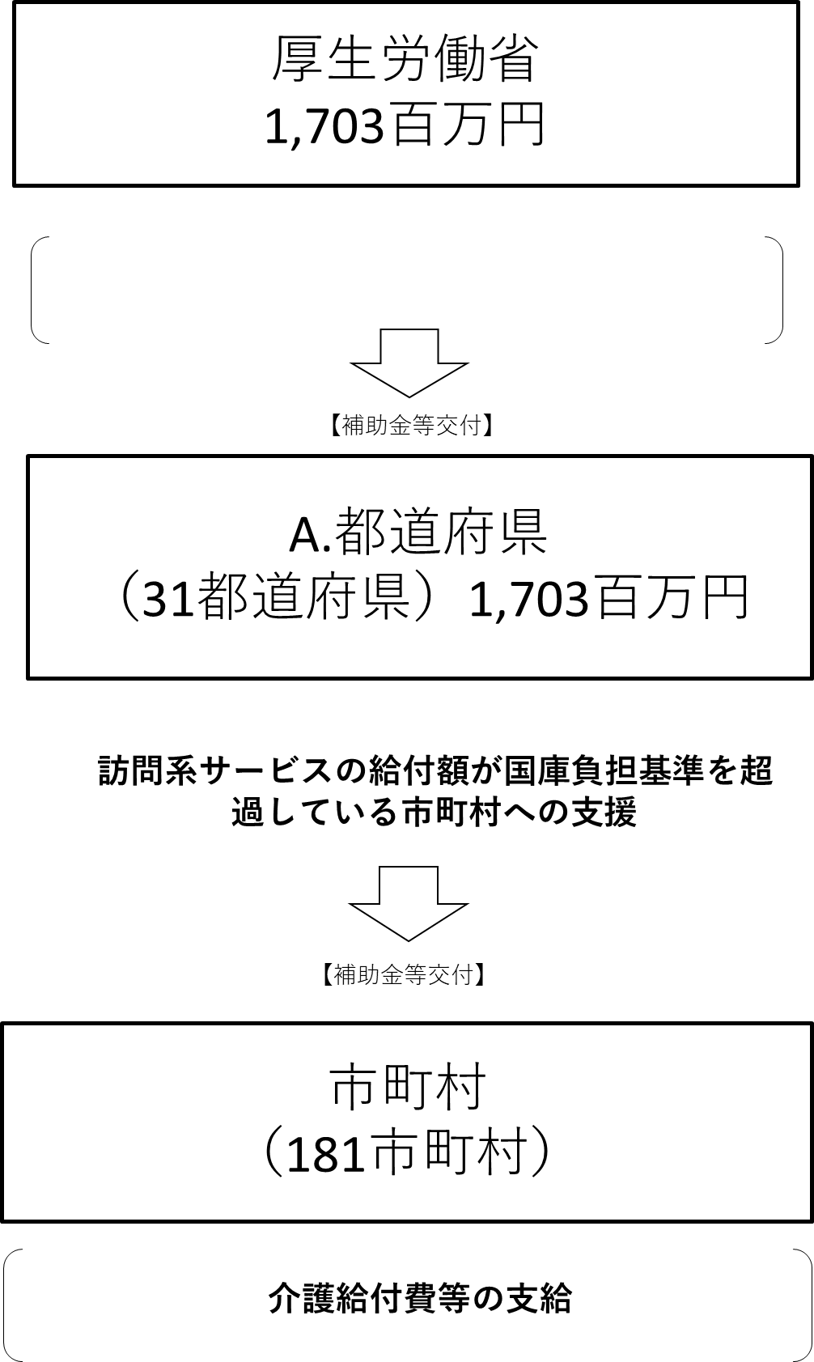
資金の流れ （資金の受け取り先が何を行っているかについて補足する） （単位：百万円）

都道府県に対する補助

費目・使途 （「資金の流れ」においてブロックごとに最大の金額が支出されている者について記載する。費目と使途の双方で実情が分かるように記載） |  |  |  | A. |  |  |  |  |  |  |  |  |  |  |  |  | B.
 |  |  |  | 費 目 |  |  |  |  | 使 途 |  |  |  |  |  | 金 額 (百万円） |  | 費 目 |  |  | 使 途 |  |  |  |  |  |  |  |  |  |  |  | 金 額 (百万円）
 |  |  |  | 補助金 |  |  |  |  | 国庫負担基準額を超過した市町村への財政支援 |  |  |  |  |  | 376
 |  |  |  | 計 |  |  |  |  |  |  |  |  |  |  | 376 |  | 計 |  |  |  |  |  |  |  |  |  |  |  |  |  |  | 0
費目・使途欄についてさらに記載が必要な場合はチェックの上【別紙2】に記載 |  |  |  |  |  |  |  |  |  |  |  |  |  |  |  |  |  |  |  |  |  |  |  | チェック

 | 支出先上位１０者リスト
 | A.
 |  | 支 出 先 |  |  |  |  | 法 人 番 号 |  |  |  | 業 務 概 要 |  |  |  | 支 出 額 （百万円） |  | 契約方式等 |  |  | 入札者数 （応募者数） |  |  |  | 落札率 |  |  |  | 一者応札・一者応募又は 競争性のない随意契約となった 理由及び改善策 （支出額10億円以上）
1 |  | 京都府 |  |  |  |  | 2000020260002 |  |  |  | 国庫負担額を超過した市町村への財政支援 |  |  |  | 376 |  | 補助金等交付 |  |  | - |  |  |  | - |  |  |  | -
2 |  | 三重県 |  |  |  |  | 5000020240001 |  |  |  | 国庫負担額を超過した市町村への財政支援 |  |  |  | 175 |  | 補助金等交付 |  |  | - |  |  |  | - |  |  |  | -
3 |  | 東京都 |  |  |  |  | 8000020130001 |  |  |  | 国庫負担額を超過した市町村への財政支援 |  |  |  | 171 |  | 補助金等交付 |  |  | - |  |  |  | - |  |  |  | -
4 |  | 埼玉県 |  |  |  |  | 1000020110001 |  |  |  | 国庫負担額を超過した市町村への財政支援 |  |  |  | 140 |  | 補助金等交付 |  |  | - |  |  |  | - |  |  |  | -
5 |  | 大阪府 |  |  |  |  | 4000020270008 |  |  |  | 国庫負担額を超過した市町村への財政支援 |  |  |  | 86 |  | 補助金等交付 |  |  | - |  |  |  | - |  |  |  | -
6 |  | 鹿児島県 |  |  |  |  | 8000020460001 |  |  |  | 国庫負担額を超過した市町村への財政支援 |  |  |  | 72 |  | 補助金等交付 |  |  | - |  |  |  | - |  |  |  | -
7 |  | 長野県 |  |  |  |  | 1000020200000 |  |  |  | 国庫負担額を超過した市町村への財政支援 |  |  |  | 69 |  | 補助金等交付 |  |  | - |  |  |  | - |  |  |  | -
8 |  | 北海道 |  |  |  |  | 7000020010006 |  |  |  | 国庫負担額を超過した市町村への財政支援 |  |  |  | 67 |  | 補助金等交付 |  |  | - |  |  |  | - |  |  |  | -
9 |  | 鳥取県 |  |  |  |  | 7000020310000 |  |  |  | 国庫負担額を超過した市町村への財政支援 |  |  |  | 62 |  | 補助金等交付 |  |  | - |  |  |  | - |  |  |  | -
10 |  | 熊本県 |  |  |  |  | 7000020430005 |  |  |  | 国庫負担額を超過した市町村への財政支援 |  |  |  | 59 |  | 補助金等交付 |  |  | - |  |  |  | - |  |  |  | -
支出先上位10者リスト欄についてさらに記載が必要な場合はチェックの上【別紙3】に記載 |  |  |  |  |  |  |  |  |  |  |  |  |  |  |  |  |  |  |  |  |  |  |  | チェック

